LevelC_电能量市场出清电价
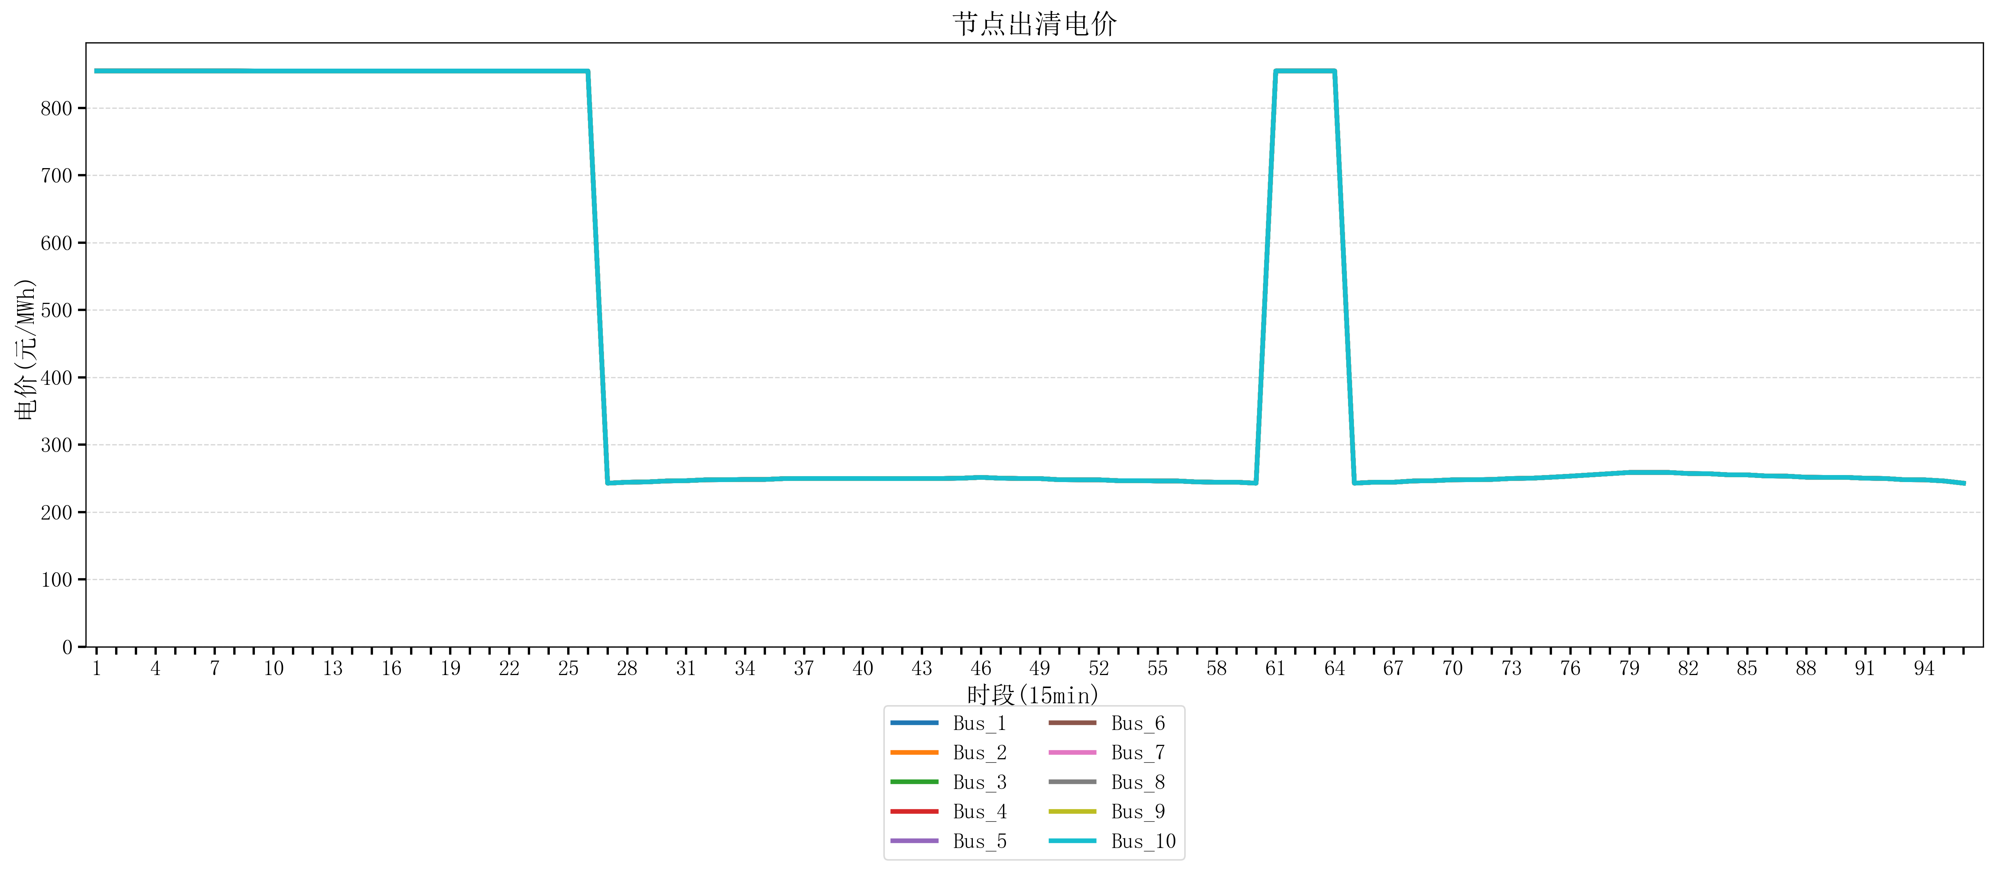
节点编号 | 电价类型 | 时段1 | 时段2 | 时段3 | 时段4 | 时段5 | 时段6 | 时段7 | 时段8 | 时段9 | 时段10 | 时段11 | 时段12 | 时段13 | 时段14 | 时段15 | 时段16 | 时段17 | 时段18 | 时段19 | 时段20
id | price_type | t1 | t2 | t3 | t4 | t5 | t6 | t7 | t8 | t9 | t10 | t11 | t12 | t13 | t14 | t15 | t16 | t17 | t18 | t19 | t20
str | str | float64 | float64 | float64 | float64 | float64 | float64 | float64 | float64 | float64 | float64 | float64 | float64 | float64 | float64 | float64 | float64 | float64 | float64 | float64 | float64
Bus_1 | 电能量电价 | 854.88856 | 854.88856 | 854.88856 | 854.88856 | 854.88856 | 854.88856 | 854.88856 | 854.88856 | 854.79162105 | 854.79162105 | 854.79162105 | 854.79162105 | 854.79162105 | 854.79162105 | 854.79162105 | 854.79162105 | 854.79162105 | 854.79162105 | 854.79162105 | 854.79162105
Bus_2 | 电能量电价 | 854.88856 | 854.88856 | 854.88856 | 854.88856 | 854.88856 | 854.88856 | 854.88856 | 854.88856 | 854.79162105 | 854.79162105 | 854.79162105 | 854.79162105 | 854.79162105 | 854.79162105 | 854.79162105 | 854.79162105 | 854.79162105 | 854.79162105 | 854.79162105 | 854.79162105
Bus_3 | 电能量电价 | 854.88856 | 854.88856 | 854.88856 | 854.88856 | 854.88856 | 854.88856 | 854.88856 | 854.88856 | 854.79162105 | 854.79162105 | 854.79162105 | 854.79162105 | 854.79162105 | 854.79162105 | 854.79162105 | 854.79162105 | 854.79162105 | 854.79162105 | 854.79162105 | 854.79162105
Bus_4 | 电能量电价 | 854.88856 | 854.88856 | 854.88856 | 854.88856 | 854.88856 | 854.88856 | 854.88856 | 854.88856 | 854.79162105 | 854.79162105 | 854.79162105 | 854.79162105 | 854.79162105 | 854.79162105 | 854.79162105 | 854.79162105 | 854.79162105 | 854.79162105 | 854.79162105 | 854.79162105
Bus_5 | 电能量电价 | 854.88856 | 854.88856 | 854.88856 | 854.88856 | 854.88856 | 854.88856 | 854.88856 | 854.88856 | 854.79162105 | 854.79162105 | 854.79162105 | 854.79162105 | 854.79162105 | 854.79162105 | 854.79162105 | 854.79162105 | 854.79162105 | 854.79162105 | 854.79162105 | 854.79162105
Bus_6 | 电能量电价 | 854.88856 | 854.88856 | 854.88856 | 854.88856 | 854.88856 | 854.88856 | 854.88856 | 854.88856 | 854.79162105 | 854.79162105 | 854.79162105 | 854.79162105 | 854.79162105 | 854.79162105 | 854.79162105 | 854.79162105 | 854.79162105 | 854.79162105 | 854.79162105 | 854.79162105
Bus_7 | 电能量电价 | 854.88856 | 854.88856 | 854.88856 | 854.88856 | 854.88856 | 854.88856 | 854.88856 | 854.88856 | 854.79162105 | 854.79162105 | 854.79162105 | 854.79162105 | 854.79162105 | 854.79162105 | 854.79162105 | 854.79162105 | 854.79162105 | 854.79162105 | 854.79162105 | 854.79162105
Bus_8 | 电能量电价 | 854.88856 | 854.88856 | 854.88856 | 854.88856 | 854.88856 | 854.88856 | 854.88856 | 854.88856 | 854.79162105 | 854.79162105 | 854.79162105 | 854.79162105 | 854.79162105 | 854.79162105 | 854.79162105 | 854.79162105 | 854.79162105 | 854.79162105 | 854.79162105 | 854.79162105
Bus_9 | 电能量电价 | 854.88856 | 854.88856 | 854.88856 | 854.88856 | 854.88856 | 854.88856 | 854.88856 | 854.88856 | 854.79162105 | 854.79162105 | 854.79162105 | 854.79162105 | 854.79162105 | 854.79162105 | 854.79162105 | 854.79162105 | 854.79162105 | 854.79162105 | 854.79162105 | 854.79162105
Bus_10 | 电能量电价 | 854.88856 | 854.88856 | 854.88856 | 854.88856 | 854.88856 | 854.88856 | 854.88856 | 854.88856 | 854.79162105 | 854.79162105 | 854.79162105 | 854.79162105 | 854.79162105 | 854.79162105 | 854.79162105 | 854.79162105 | 854.79162105 | 854.79162105 | 854.79162105 | 854.79162105
Bus_11 | 电能量电价 | 854.88856 | 854.88856 | 854.88856 | 854.88856 | 854.88856 | 854.88856 | 854.88856 | 854.88856 | 854.79162105 | 854.79162105 | 854.79162105 | 854.79162105 | 854.79162105 | 854.79162105 | 854.79162105 | 854.79162105 | 854.79162105 | 854.79162105 | 854.79162105 | 854.79162105
Bus_12 | 电能量电价 | 854.88856 | 854.88856 | 854.88856 | 854.88856 | 854.88856 | 854.88856 | 854.88856 | 854.88856 | 854.79162105 | 854.79162105 | 854.79162105 | 854.79162105 | 854.79162105 | 854.79162105 | 854.79162105 | 854.79162105 | 854.79162105 | 854.79162105 | 854.79162105 | 854.79162105
Bus_13 | 电能量电价 | 854.88856 | 854.88856 | 854.88856 | 854.88856 | 854.88856 | 854.88856 | 854.88856 | 854.88856 | 854.79162105 | 854.79162105 | 854.79162105 | 854.79162105 | 854.79162105 | 854.79162105 | 854.79162105 | 854.79162105 | 854.79162105 | 854.79162105 | 854.79162105 | 854.79162105
Bus_14 | 电能量电价 | 854.88856 | 854.88856 | 854.88856 | 854.88856 | 854.88856 | 854.88856 | 854.88856 | 854.88856 | 854.79162105 | 854.79162105 | 854.79162105 | 854.79162105 | 854.79162105 | 854.79162105 | 854.79162105 | 854.79162105 | 854.79162105 | 854.79162105 | 854.79162105 | 854.79162105
Bus_15 | 电能量电价 | 854.88856 | 854.88856 | 854.88856 | 854.88856 | 854.88856 | 854.88856 | 854.88856 | 854.88856 | 854.79162105 | 854.79162105 | 854.79162105 | 854.79162105 | 854.79162105 | 854.79162105 | 854.79162105 | 854.79162105 | 854.79162105 | 854.79162105 | 854.79162105 | 854.79162105
Bus_16 | 电能量电价 | 854.88856 | 854.88856 | 854.88856 | 854.88856 | 854.88856 | 854.88856 | 854.88856 | 854.88856 | 854.79162105 | 854.79162105 | 854.79162105 | 854.79162105 | 854.79162105 | 854.79162105 | 854.79162105 | 854.79162105 | 854.79162105 | 854.79162105 | 854.79162105 | 854.79162105
Bus_17 | 电能量电价 | 854.88856 | 854.88856 | 854.88856 | 854.88856 | 854.88856 | 854.88856 | 854.88856 | 854.88856 | 854.79162105 | 854.79162105 | 854.79162105 | 854.79162105 | 854.79162105 | 854.79162105 | 854.79162105 | 854.79162105 | 854.79162105 | 854.79162105 | 854.79162105 | 854.79162105
Bus_18 | 电能量电价 | 854.88856 | 854.88856 | 854.88856 | 854.88856 | 854.88856 | 854.88856 | 854.88856 | 854.88856 | 854.79162105 | 854.79162105 | 854.79162105 | 854.79162105 | 854.79162105 | 854.79162105 | 854.79162105 | 854.79162105 | 854.79162105 | 854.79162105 | 854.79162105 | 854.79162105
Bus_19 | 电能量电价 | 854.88856 | 854.88856 | 854.88856 | 854.88856 | 854.88856 | 854.88856 | 854.88856 | 854.88856 | 854.79162105 | 854.79162105 | 854.79162105 | 854.79162105 | 854.79162105 | 854.79162105 | 854.79162105 | 854.79162105 | 854.79162105 | 854.79162105 | 854.79162105 | 854.79162105
Bus_20 | 电能量电价 | 854.88856 | 854.88856 | 854.88856 | 854.88856 | 854.88856 | 854.88856 | 854.88856 | 854.88856 | 854.79162105 | 854.79162105 | 854.79162105 | 854.79162105 | 854.79162105 | 854.79162105 | 854.79162105 | 854.79162105 | 854.79162105 | 854.79162105 | 854.79162105 | 854.79162105
Bus_21 | 电能量电价 | 854.88856 | 854.88856 | 854.88856 | 854.88856 | 854.88856 | 854.88856 | 854.88856 | 854.88856 | 854.79162105 | 854.79162105 | 854.79162105 | 854.79162105 | 854.79162105 | 854.79162105 | 854.79162105 | 854.79162105 | 854.79162105 | 854.79162105 | 854.79162105 | 854.79162105
Bus_22 | 电能量电价 | 854.88856 | 854.88856 | 854.88856 | 854.88856 | 854.88856 | 854.88856 | 854.88856 | 854.88856 | 854.79162105 | 854.79162105 | 854.79162105 | 854.79162105 | 854.79162105 | 854.79162105 | 854.79162105 | 854.79162105 | 854.79162105 | 854.79162105 | 854.79162105 | 854.79162105
Bus_23 | 电能量电价 | 854.88856 | 854.88856 | 854.88856 | 854.88856 | 854.88856 | 854.88856 | 854.88856 | 854.88856 | 854.79162105 | 854.79162105 | 854.79162105 | 854.79162105 | 854.79162105 | 854.79162105 | 854.79162105 | 854.79162105 | 854.79162105 | 854.79162105 | 854.79162105 | 854.79162105
Bus_24 | 电能量电价 | 854.88856 | 854.88856 | 854.88856 | 854.88856 | 854.88856 | 854.88856 | 854.88856 | 854.88856 | 854.79162105 | 854.79162105 | 854.79162105 | 854.79162105 | 854.79162105 | 854.79162105 | 854.79162105 | 854.79162105 | 854.79162105 | 854.79162105 | 854.79162105 | 854.79162105
Bus_25 | 电能量电价 | 854.88856 | 854.88856 | 854.88856 | 854.88856 | 854.88856 | 854.88856 | 854.88856 | 854.88856 | 854.79162105 | 854.79162105 | 854.79162105 | 854.79162105 | 854.79162105 | 854.79162105 | 854.79162105 | 854.79162105 | 854.79162105 | 854.79162105 | 854.79162105 | 854.79162105
Bus_26 | 电能量电价 | 854.88856 | 854.88856 | 854.88856 | 854.88856 | 854.88856 | 854.88856 | 854.88856 | 854.88856 | 854.79162105 | 854.79162105 | 854.79162105 | 854.79162105 | 854.79162105 | 854.79162105 | 854.79162105 | 854.79162105 | 854.79162105 | 854.79162105 | 854.79162105 | 854.79162105
Bus_27 | 电能量电价 | 854.88856 | 854.88856 | 854.88856 | 854.88856 | 854.88856 | 854.88856 | 854.88856 | 854.88856 | 854.79162105 | 854.79162105 | 854.79162105 | 854.79162105 | 854.79162105 | 854.79162105 | 854.79162105 | 854.79162105 | 854.79162105 | 854.79162105 | 854.79162105 | 854.79162105
Bus_28 | 电能量电价 | 854.88856 | 854.88856 | 854.88856 | 854.88856 | 854.88856 | 854.88856 | 854.88856 | 854.88856 | 854.79162105 | 854.79162105 | 854.79162105 | 854.79162105 | 854.79162105 | 854.79162105 | 854.79162105 | 854.79162105 | 854.79162105 | 854.79162105 | 854.79162105 | 854.79162105
Bus_29 | 电能量电价 | 854.88856 | 854.88856 | 854.88856 | 854.88856 | 854.88856 | 854.88856 | 854.88856 | 854.88856 | 854.79162105 | 854.79162105 | 854.79162105 | 854.79162105 | 854.79162105 | 854.79162105 | 854.79162105 | 854.79162105 | 854.79162105 | 854.79162105 | 854.79162105 | 854.79162105
Bus_30 | 电能量电价 | 854.88856 | 854.88856 | 854.88856 | 854.88856 | 854.88856 | 854.88856 | 854.88856 | 854.88856 | 854.79162105 | 854.79162105 | 854.79162105 | 854.79162105 | 854.79162105 | 854.79162105 | 854.79162105 | 854.79162105 | 854.79162105 | 854.79162105 | 854.79162105 | 854.79162105
Bus_31 | 电能量电价 | 854.88856 | 854.88856 | 854.88856 | 854.88856 | 854.88856 | 854.88856 | 854.88856 | 854.88856 | 854.79162105 | 854.79162105 | 854.79162105 | 854.79162105 | 854.79162105 | 854.79162105 | 854.79162105 | 854.79162105 | 854.79162105 | 854.79162105 | 854.79162105 | 854.79162105
Bus_32 | 电能量电价 | 854.88856 | 854.88856 | 854.88856 | 854.88856 | 854.88856 | 854.88856 | 854.88856 | 854.88856 | 854.79162105 | 854.79162105 | 854.79162105 | 854.79162105 | 854.79162105 | 854.79162105 | 854.79162105 | 854.79162105 | 854.79162105 | 854.79162105 | 854.79162105 | 854.79162105
Bus_33 | 电能量电价 | 854.88856 | 854.88856 | 854.88856 | 854.88856 | 854.88856 | 854.88856 | 854.88856 | 854.88856 | 854.79162105 | 854.79162105 | 854.79162105 | 854.79162105 | 854.79162105 | 854.79162105 | 854.79162105 | 854.79162105 | 854.79162105 | 854.79162105 | 854.79162105 | 854.79162105
Bus_34 | 电能量电价 | 854.88856 | 854.88856 | 854.88856 | 854.88856 | 854.88856 | 854.88856 | 854.88856 | 854.88856 | 854.79162105 | 854.79162105 | 854.79162105 | 854.79162105 | 854.79162105 | 854.79162105 | 854.79162105 | 854.79162105 | 854.79162105 | 854.79162105 | 854.79162105 | 854.79162105
Bus_35 | 电能量电价 | 854.88856 | 854.88856 | 854.88856 | 854.88856 | 854.88856 | 854.88856 | 854.88856 | 854.88856 | 854.79162105 | 854.79162105 | 854.79162105 | 854.79162105 | 854.79162105 | 854.79162105 | 854.79162105 | 854.79162105 | 854.79162105 | 854.79162105 | 854.79162105 | 854.79162105
Bus_36 | 电能量电价 | 854.88856 | 854.88856 | 854.88856 | 854.88856 | 854.88856 | 854.88856 | 854.88856 | 854.88856 | 854.79162105 | 854.79162105 | 854.79162105 | 854.79162105 | 854.79162105 | 854.79162105 | 854.79162105 | 854.79162105 | 854.79162105 | 854.79162105 | 854.79162105 | 854.79162105
Bus_37 | 电能量电价 | 854.88856 | 854.88856 | 854.88856 | 854.88856 | 854.88856 | 854.88856 | 854.88856 | 854.88856 | 854.79162105 | 854.79162105 | 854.79162105 | 854.79162105 | 854.79162105 | 854.79162105 | 854.79162105 | 854.79162105 | 854.79162105 | 854.79162105 | 854.79162105 | 854.79162105
Bus_38 | 电能量电价 | 854.88856 | 854.88856 | 854.88856 | 854.88856 | 854.88856 | 854.88856 | 854.88856 | 854.88856 | 854.79162105 | 854.79162105 | 854.79162105 | 854.79162105 | 854.79162105 | 854.79162105 | 854.79162105 | 854.79162105 | 854.79162105 | 854.79162105 | 854.79162105 | 854.79162105
Bus_39 | 电能量电价 | 854.88856 | 854.88856 | 854.88856 | 854.88856 | 854.88856 | 854.88856 | 854.88856 | 854.88856 | 854.79162105 | 854.79162105 | 854.79162105 | 854.79162105 | 854.79162105 | 854.79162105 | 854.79162105 | 854.79162105 | 854.79162105 | 854.79162105 | 854.79162105 | 854.79162105
Bus_40 | 电能量电价 | 854.88856 | 854.88856 | 854.88856 | 854.88856 | 854.88856 | 854.88856 | 854.88856 | 854.88856 | 854.79162105 | 854.79162105 | 854.79162105 | 854.79162105 | 854.79162105 | 854.79162105 | 854.79162105 | 854.79162105 | 854.79162105 | 854.79162105 | 854.79162105 | 854.79162105
Bus_41 | 电能量电价 | 854.88856 | 854.88856 | 854.88856 | 854.88856 | 854.88856 | 854.88856 | 854.88856 | 854.88856 | 854.79162105 | 854.79162105 | 854.79162105 | 854.79162105 | 854.79162105 | 854.79162105 | 854.79162105 | 854.79162105 | 854.79162105 | 854.79162105 | 854.79162105 | 854.79162105
Bus_42 | 电能量电价 | 854.88856 | 854.88856 | 854.88856 | 854.88856 | 854.88856 | 854.88856 | 854.88856 | 854.88856 | 854.79162105 | 854.79162105 | 854.79162105 | 854.79162105 | 854.79162105 | 854.79162105 | 854.79162105 | 854.79162105 | 854.79162105 | 854.79162105 | 854.79162105 | 854.79162105
Bus_43 | 电能量电价 | 854.88856 | 854.88856 | 854.88856 | 854.88856 | 854.88856 | 854.88856 | 854.88856 | 854.88856 | 854.79162105 | 854.79162105 | 854.79162105 | 854.79162105 | 854.79162105 | 854.79162105 | 854.79162105 | 854.79162105 | 854.79162105 | 854.79162105 | 854.79162105 | 854.79162105
Bus_44 | 电能量电价 | 854.88856 | 854.88856 | 854.88856 | 854.88856 | 854.88856 | 854.88856 | 854.88856 | 854.88856 | 854.79162105 | 854.79162105 | 854.79162105 | 854.79162105 | 854.79162105 | 854.79162105 | 854.79162105 | 854.79162105 | 854.79162105 | 854.79162105 | 854.79162105 | 854.79162105
Bus_1 | 阻塞电价 | 0 | 0 | 0 | 0 | 0 | 0 | 0 | 0 | 0 | 0 | 0 | 0 | 0 | 0 | 0 | 0 | 0 | 0 | 0 | 0
Bus_2 | 阻塞电价 | 0 | 0 | 0 | 0 | 0 | 0 | 0 | 0 | 0 | 0 | 0 | 0 | 0 | 0 | 0 | 0 | 0 | 0 | 0 | 0
...

LevelC_电力电量平衡表单
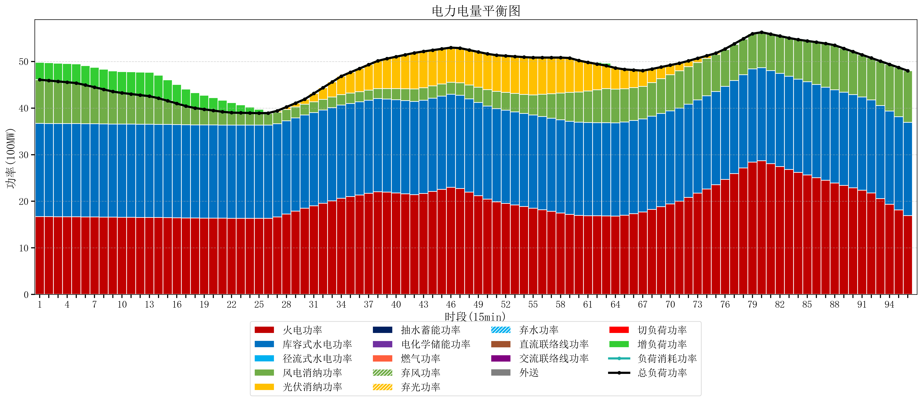
元件名称 | 时段1 | 时段2 | 时段3 | 时段4 | 时段5 | 时段6 | 时段7 | 时段8 | 时段9 | 时段10 | 时段11 | 时段12 | 时段13 | 时段14 | 时段15 | 时段16 | 时段17
name | t1 | t2 | t3 | t4 | t5 | t6 | t7 | t8 | t9 | t10 | t11 | t12 | t13 | t14 | t15 | t16 | t17
str | float64 | float64 | float64 | float64 | float64 | float64 | float64 | float64 | float64 | float64 | float64 | float64 | float64 | float64 | float64 | float64 | float64
火电功率 | 16.704210526 | 16.695290859 | 16.686371191 | 16.677451524 | 16.668531856 | 16.647091413 | 16.623772853 | 16.600454294 | 16.577135734 | 16.562481994 | 16.550886427 | 16.539290859 | 16.527695291 | 16.505939058 | 16.47765097 | 16.449362881 | 16.421074792
库容式水电功率 | 20 | 20 | 20 | 20 | 20 | 20 | 20 | 20 | 20 | 20 | 20 | 20 | 20 | 20 | 20 | 20 | 20
径流式水电功率 | 0 | 0 | 0 | 0 | 0 | 0 | 0 | 0 | 0 | 0 | 0 | 0 | 0 | 0 | 0 | 0 | 0
风电消纳功率 | 9.38 | 9.2105263158 | 9.0410526316 | 8.8715789474 | 8.7021052632 | 8.2947368421 | 7.8516842105 | 7.4086315789 | 6.9655789474 | 6.6871578947 | 6.4668421053 | 6.2465263158 | 6.0262105263 | 5.6128421053 | 5.0753684211 | 4.5378947368 | 4.0004210526
光伏消纳功率 | 0 | 0 | 0 | 0 | 0 | 0 | 0 | 0 | 0 | 0 | 0 | 0 | 0 | 0 | 0 | 0 | 0
抽水蓄能功率 | 0 | 0 | 0 | 0 | 0 | 0 | 0 | 0 | 0 | 0 | 0 | 0 | 0 | 0 | 0 | 0 | 0
电化学储能功率 | 0 | 0 | 0 | 0 | 0 | 0 | 0 | 0 | 0 | 0 | 0 | 0 | 0 | 0 | 0 | 0 | 0
燃气功率 | 0 | 0 | 0 | 0 | 0 | 0 | 0 | 0 | 0 | 0 | 0 | 0 | 0 | 0 | 0 | 0 | 0
直流联络线功率 | 0 | 0 | 0 | 0 | 0 | 0 | 0 | 0 | 0 | 0 | 0 | 0 | 0 | 0 | 0 | 0 | 0
交流联络线功率 | 0 | 0 | 0 | 0 | 0 | 0 | 0 | 0 | 0 | 0 | 0 | 0 | 0 | 0 | 0 | 0 | 0
负荷消耗功率 | 46.084210526 | 45.905817175 | 45.727423823 | 45.549030471 | 45.370637119 | 44.941828255 | 44.475457064 | 44.009085873 | 43.542714681 | 43.249639889 | 43.017728532 | 42.785817175 | 42.553905817 | 42.118781163 | 41.553019391 | 40.987257618 | 40.421495845
外送 | 0 | 0 | 0 | 0 | 0 | 0 | 0 | 0 | 0 | 0 | 0 | 0 | 0 | 0 | 0 | 0 | 0
总负荷功率 | 46.084210526 | 45.905817175 | 45.727423823 | 45.549030471 | 45.370637119 | 44.941828255 | 44.475457064 | 44.009085873 | 43.542714681 | 43.249639889 | 43.017728532 | 42.785817175 | 42.553905817 | 42.118781163 | 41.553019391 | 40.987257618 | 40.421495845
弃风功率 | 0 | 0 | 0 | 0 | 0 | 0 | 0 | 0 | 0 | 0 | 0 | 0 | 0 | 0 | 0 | 0 | 0
弃光功率 | 0 | 0 | 0 | 0 | 0 | 0 | 0 | 0 | 0 | 0 | 0 | 0 | 0 | 0 | 0 | 0 | 0
弃水功率 | 0 | 0 | 0 | 0 | 0 | 0 | 0 | 0 | 0 | 0 | 0 | 0 | 0 | 0 | 0 | 0 | 0
切负荷功率 | 0 | 0 | 0 | 0 | 0 | 0 | 0 | 0 | 0 | 0 | 0 | 0 | 0 | 0 | 0 | 0 | 0
增负荷功率 | 3.7165929263 | 3.8117308601 | 3.9068687938 | 4.0020067276 | 4.0971446613 | 4.1797203744 | 4.2604117544 | 4.3411031344 | 4.4217945144 | 4.5746946442 | 4.7530802152 | 4.9314657862 | 5.1098513572 | 4.9185263276 | 4.4895301975 | 4.0605340674 | 3.6315379373

